验收记录
问题ID | 设备问题截图 / 叠图 | 问题描述 | 优先级 | 状态 | 备注
P14-N01 |  | 统计项容器的浅紫色底色与R24圆角未实现 | P2 | 待修复 | image 50.png；来源设备截图：image 50.png；设计稿：Figma 节点 6:1859。
P14-N02 |  | 统计字段数量与组成不同，需先确认业务状态 | 待评估 | 待确认 | image 50.png；来源设备截图：image 50.png；设计稿：Figma 节点 6:1859。
P14-N03 |  | 标题垂直位置与标题至统计区留白偏大，字体待复核 | P2 | 待确认 | image 50.png；来源设备截图：image 50.png；设计稿：Figma 节点 6:1859。
P14-N04 |  | 弹窗主体偏高，身份条分隔线低于设计位置 | P2 | 待修复 | image 50.png；来源设备截图：image 50.png；设计稿：Figma 节点 6:1859。
P14-N05 |  | 底部身份条高度比设计稿少22px | P2 | 待修复 | image 50.png；来源设备截图：image 50.png；设计稿：Figma 节点 6:1859。
P14-N06 |  | “新学单词”标签设备渲染宽高偏小，需确认字体 | P2 | 待确认 | image 50.png；来源设备截图：image 50.png；设计稿：Figma 节点 6:1859。
P14-N07 | 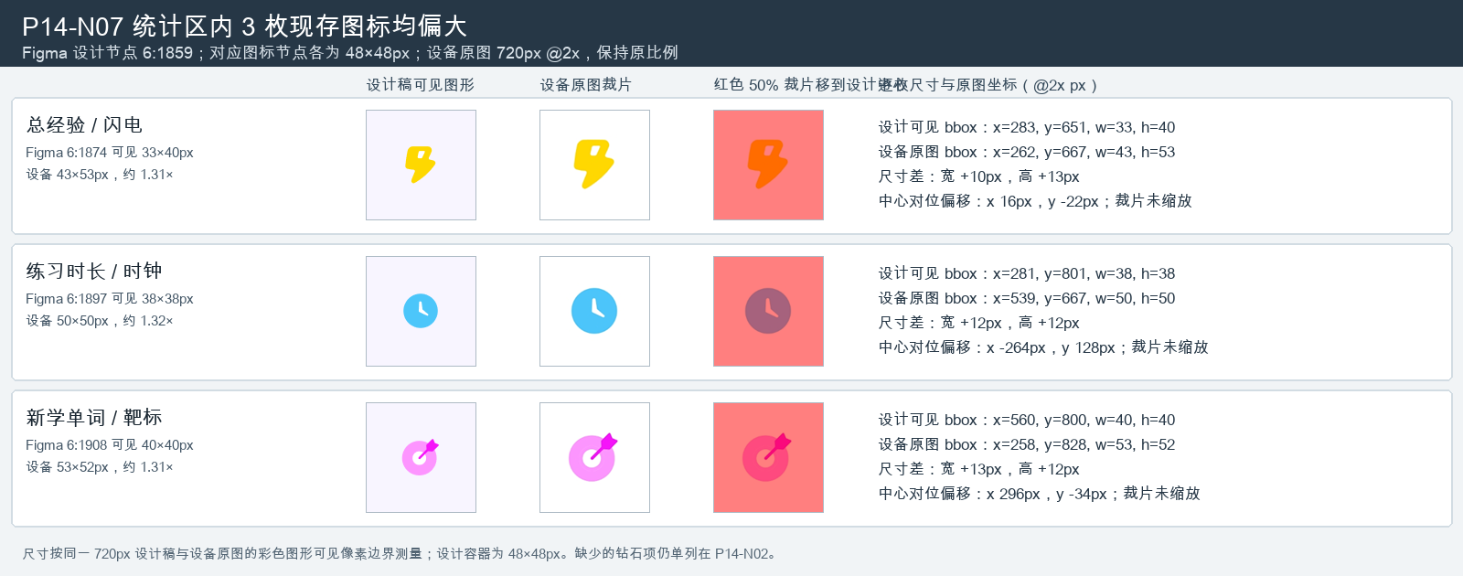 | 统计区三枚现存图标的可见尺寸均大于设计稿 | P2 | 待修复 | image 50.png；来源设备截图：image 50.png；设计稿节点：6:1859；设计与设备截图均为720px宽，PX模式不缩放。

